상품제안서
PGA 3단완전자동 빈티지우드+150g 면사타올 세트 | 상품코드: F31355

 |  |  |  |  |  |  | 02-412-0044 | www.easy1.co.kr
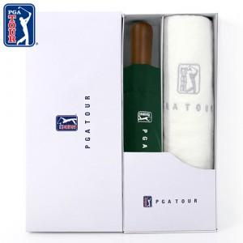

【상세/제작정보】

【인쇄/포장옵션】 | 실크, 자수인쇄 / 기본 각케이스 포장 / 그 외 포장은 별도문의

【공급단가】 | 수량 | 100~ | 300~ | 500~ | 1,000~ | 3,000~
*VAT별도 | 단가 | 15,600원 | 15,340원 | 14,950원 | 14,690원 | 14,300원

【상품 URL】 | https://dev.easy1.co.kr:443/src/goods_detail.php?gdno=31355

